2.1 Diagrama de pareto
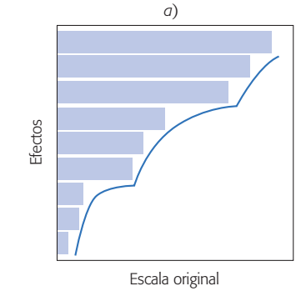
Causas
Descripción | Cantidad | Porcentaje | Porcentaje acumulado
Cambios ambientales | 180 | 37.656903766 | 37.6569
Rotación personal | 121 | 25.313807531 | 62.970707531
Máquinas | 65 | 13.59832636 | 76.569033891
Rotación mquinas | 56 | 11.715481172 | 88.284515063
Tiempos muertos (fátiga, nececidades) | 25 | 5.230125523 | 93.514640586
Energía | 15 | 3.1380753138 | 96.6527159
Desabasto de material | 8 | 1.6736401674 | 98.326356067
Mantenimiento | 5 | 1.0460251046 | 99.372381172
Errores | 3 | 0.62761506276 | 99.999996234
 | 478 | 100

2.2 Histograma de frecuencias
Vida útil de las baterías para automóvil
2.2 | 4.1 | 3.5 | 4.5 | 3.2 | 3.7 | 3.0 | 2.6
3.4 | 1.6 | 3.1 | 3.3 | 3.8 | 3.1 | 4.7 | 3.7
2.5 | 4.3 | 3.4 | 3.6 | 2.9 | 3.3 | 3.9 | 3.1
3.3 | 3.1 | 3.7 | 4.4 | 3.2 | 4.1 | 1.9 | 3.4
4.7 | 3.8 | 3.2 | 2.6 | 3.9 | 3.0 | 4.2 | 3.5

Intervalo de clase | Punto medio de la clase (marca de clase) | Frecuencia f | Frecuencia relativa
1.5-1.9 | 1.7 | 2 | 0.05
2.0-2.4 | 2.2 | 1 | 0.025
2.5-2.9 | 2.7 | 4 | 0.1
3.0-3.4 | 3.2 | 15 | 0.375
3.5-3.9 | 3.7 | 10 | 0.25
4.0-4.4 | 4.2 | 5 | 0.125
4.5-4.9 | 4.7 | 3 | 0.075
 |  |  | 1

2.3 Diagrama causa efecto
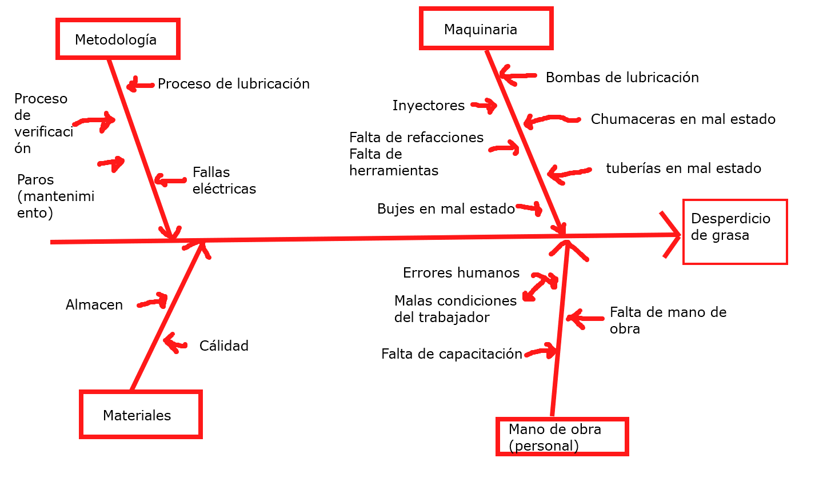
Línea | # Prensas por línea | Consumo diario de grasa por prensa | Consumo diario de grasa por línea | Consumo mensual por línea | Consumo anual por línea
A | 6 | 0.180 | 1.08 | 32.4 | 388.8
B | 6 | 0.180 | 1.08 | 32.4 | 388.8
C | 9 | 0.140 | 1.26 | 37.8 | 453.6
D | 8 | 0.250 | 2 | 60.0 | 720.0
Total | 29 |  | 5.42 | 162.6 | 1951.2

Medidas tomadas para corregir el desperdecio de grasa
Causa confirmada | Contramedidas
A. Procedimiento de lubricación | Manuales de las presnsas
B. Variedad de inyectores de lubricación | Seleccionar los medelos adecuados. Disponibilidad en mercado
C. Falta de refacciones | Diseñar un checklist funcional (óptimo)
D. Falta de programas de verificación | Popner en marcha programas de verificación
E. Falta de capacitación | Impartir cursos de capacitación
F. Mala de cálidad de lubricantes | Analizar proveedores

2.4 Diagrama de dispersión
Reducción de sólidos (%) | Demanda de oxígeno (%) | xy | x^2
3 | 5 | 15 | 9
7 | 11 | 77 | 49
11 | 21 | 231 | 121
15 | 16 | 240 | 225
18 | 16 | 288 | 324
27 | 28 | 756 | 729
29 | 27 | 783 | 841
30 | 25 | 750 | 900
30 | 35 | 1050 | 900
31 | 30 | 930 | 961
31 | 40 | 1240 | 961
32 | 32 | 1024 | 1024
33 | 34 | 1122 | 1089
33 | 32 | 1056 | 1089
34 | 34 | 1156 | 1156
36 | 37 | 1332 | 1296
36 | 38 | 1368 | 1296
36 | 34 | 1224 | 1296
37 | 36 | 1332 | 1369
38 | 38 | 1444 | 1444
39 | 37 | 1443 | 1521
39 | 36 | 1404 | 1521
39 | 45 | 1755 | 1521
40 | 39 | 1560 | 1600
41 | 41 | 1681 | 1681
42 | 40 | 1680 | 1764
42 | 44 | 1848 | 1764
43 | 37 | 1591 | 1849
44 | 44 | 1936 | 1936
45 | 46 | 2070 | 2025
46 | 46 | 2116 | 2116
47 | 49 | 2303 | 2209
50 | 51 | 2550 | 2500
1104 | 1124 | 41355 | 41086

y=a+bx | y=3.8296+0.9036x

 |  |  |  |  | 0.90364321058

 |  |  |  | 3.8296331976

Regresión múltiple
Una investigación de un proceso de fundición a presión produjo los datos siguientes sobre X₁ temperatura de horno, X₂ tiempo de cierre de matriz e Y diferencia en temperatura en la superficie de la matriz (”A Multiple-Objective Decision-Making Approach for Assessing Simultaneous Improvement in Die Life and Casting Quality in a Die Casting Process”, Quality Engineering, 1994: 371-383).

y | x1 | x2 |  | y=a+bx1+b2x2
80 | 1250 | 6
95 | 1300 | 7
101 | 1350 | 6
85 | 1250 | 7
92 | 1300 | 6

 | 1 | 1250 | 6
 | 1 | 1300 | 7 |  | 1 | 1 | 1 | 1 | 1
 | 1 | 1350 | 6 |  | 1250 | 1300 | 1350 | 1250 | 1300
X= | 1 | 1250 | 7 | X^T | 6 | 7 | 6 | 7 | 6
 | 1 | 1300 | 6

 | 5 | 6450 | 32 |  | 370.73333333 | -0.232 | -11.133333333
X^T X | 6450 | 8327500 | 41250 | X^T X(inversa) | -0.232 | 0.00016 | 0.004
 | 32 | 41250 | 206 |  | -11.133333333 | 0.004 | 0.93333333333

 |  |  |  |  | 80
 | 453 | β0 |  |  | 95
X^Ty | 585700 | β1 |  | y | 101
 | 2898 | β2 |  |  | 85
 |  |  |  |  | 92
y= 453+585700x1+2898x2

